Histograma
81.8 | 87.1 | 82.7 | 79.8 | 81.3 | 79.5 | 88.5 | 75.9 | Qtdade de Elementos | 80 | Intervalo das Classes |  |  | Bloco | Freqüência
81.6 | 73.9 | 84.5 | 87.1 | 82 | 79.3 | 82.5 | 87.1 | Menor Valor | 70.7 | 70.70 | 72.86 | 2 | 72.86 | 2
83 | 87.3 | 79.7 | 82 | 83.6 | 84.5 | 80.4 | 78.1 | Maior Valor | 90 | 72.86 | 75.02 | 2 | 75.02 | 2
86.4 | 76.7 | 83.7 | 78.4 | 76 | 80.9 | 80.2 | 78.9 | Amplitude | 19.3 | 75.02 | 77.17 | 4 | 77.17 | 4
77.4 | 78.5 | 82.9 | 81.9 | 80.7 | 78.4 | 78 | 81.4 | Intervalo de Classes | 8.94427191 | 77.17 | 79.33 | 16 | 79.33 | 16
84.6 | 79.5 | 82.3 | 80.5 | 80.7 | 79 | 90 | 79.9 | Cumprimento da Classe | 2.1578055983 | 79.33 | 81.49 | 17 | 81.49 | 17
86.8 | 80.1 | 83.2 | 78.2 | 80.4 | 85.5 | 85.5 | 79.3 |  |  | 81.49 | 83.65 | 17 | 83.65 | 17
83 | 78.1 | 83.4 | 83.6 | 85.7 | 86.8 | 86.5 | 83.8 |  |  | 83.65 | 85.80 | 11 | 85.80 | 11
86.8 | 83.5 | 79.9 | 76.6 | 84.3 | 78.5 | 74.4 | 71.8 |  |  | 85.80 | 87.96 | 9 | 87.96 | 9
79.1 | 82.1 | 84.5 | 78.4 | 80.7 | 70.7 | 78.5 | 85.2 |  |  | 87.96 | 90.12 | 2 | 90.12 | 2
 |  |  |  |  |  |  |  |  |  |  |  |  | Mais | 0
 |  |  |  |  |  |  |  |  |  |  |  |  |  | 80

Dispersão
Mês | Publicidade | Vendas
1 | 2.50 | 264
2 | 1.30 | 116
3 | 1.40 | 165
4 | 1.00 | 101
5 | 2.00 | 209

Interseção | -8.135
Inclinação | 109.23
Correlação | 0.980
Determinação Amostra | 0.96
Erro Padrão | 15.60

Y = -8,135 + 109,23X |  | 1.75
183.015

CEP GRAFICO XR
Gráfico X
 |  |  |  |  |  | GRAFICO X |  |  |  | GRAFICO R
Amostras | Item 1 | Item 2 | Item 3 | Item 4 | Item 5 | Médias | LSC | LIC | LC | R | LSCr | LSIr | LCr
A1 | 32 | 30 | 31 | 34 | 32 | 31.8 | 33.549 | 29.32 | 31.43 | 4 | 7.76 | 0 | 3.6667
A2 | 30 | 33 | 32 | 31 | 31 | 31.4 | 33.549 | 29.32 | 31.43 | 3 | 7.76 | 0 | 3.6667
A3 | 34 | 32 | 31 | 33 | 30 | 32 | 33.549 | 29.32 | 31.43 | 4 | 7.76 | 0 | 3.6667
A4 | 29 | 33 | 32 | 30 | 31 | 31 | 33.549 | 29.32 | 31.43 | 4 | 7.76 | 0 | 3.6667
A5 | 30 | 33 | 29 | 31 | 33 | 31.2 | 33.549 | 29.32 | 31.43 | 4 | 7.76 | 0 | 3.6667
A6 | 33 | 30 | 32 | 31 | 30 | 31.2 | 33.549 | 29.32 | 31.43 | 3 | 7.76 | 0 | 3.6667
Média do Processo |  |  |  |  |  | 31.43

GRÁFICO R
 | Xi | X | Xi-X | (Xi-X)² | S | r
A1 | 32 | 31.8 | 0.2 | 0.04 | 1.48 | 34
 | 30 | 31.8 | -1.8 | 3.24 |  | 30
 | 31 | 31.8 | -0.8 | 0.64 |  | 4
 | 34 | 31.8 | 2.2 | 4.84
 | 32 | 31.8 | 0.2 | 0.04 |  |  |  |  |  |  |  | Variáveis | 31.43 | 0.577 | 3.6667
A2 | 30 | 31.4 | -1.4 | 1.96 | 1.14 | 33
 | 33 | 31.4 | 1.6 | 2.56 |  | 30 |  |  |  |  |  | LSC | 33.549
 | 32 | 31.4 | 0.6 | 0.36 |  | 3 |  |  |  |  |  | LIC | 29.317666667
 | 31 | 31.4 | -0.4 | 0.16 |  |  |  |  |  |  |  |  | D4 | D3
 | 31 | 31.4 | -0.4 | 0.16 |  |  |  |  |  |  |  | Amplitude | 2.115 | 0
A3 | 34 | 32 | 2 | 4 | 1.58 | 34 |  |  |  |  |  | LSC | 7.76
 | 32 | 32 | 0 | 0 |  | 30 |  |  |  |  |  | LIC | 0
 | 31 | 32 | -1 | 1 |  | 4
 | 33 | 32 | 1 | 1
 | 30 | 32 | -2 | 4
A4 | 29 | 31 | -2 | 4 | 1.58 | 33
 | 33 | 31 | 2 | 4 |  | 29
 | 32 | 31 | 1 | 1 |  | 4
 | 30 | 31 | -1 | 1
 | 31 | 31 | 0 | 0
A5 | 30 | 31.2 | -1.2 | 1.44 | 1.79 | 33
 | 33 | 31.2 | 1.8 | 3.24 |  | 29
 | 29 | 31.2 | -2.2 | 4.84 |  | 4
 | 31 | 31.2 | -0.2 | 0.04
 | 33 | 31.2 | 1.8 | 3.24
A6 | 33 | 31.2 | 1.8 | 3.24 | 1.30 | 33
 | 30 | 31.2 | -1.2 | 1.44 |  | 30
 | 32 | 31.2 | 0.8 | 0.64 |  | 3
 | 31 | 31.2 | -0.2 | 0.04
 | 30 | 31.2 | -1.2 | 1.44

SIMULAÇÃO PARA XS
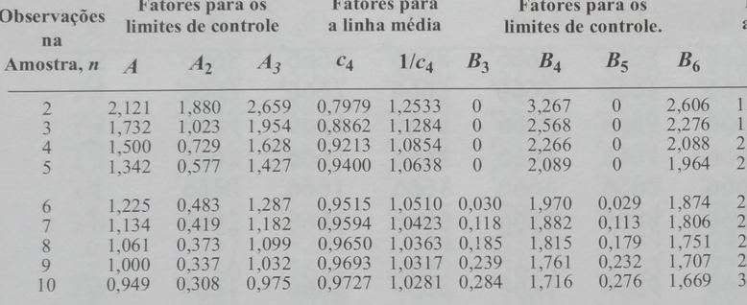
Gráfico X
Amostras | Item 1 | Item 2 | Item 3 | Item 4 | Item 5 | Médias | S | LSC | LIC | LC | S | LSCs | LSIs | LCs
A1 | 32 | 30 | 31 | 34 | 32 | 31.80 | 1.48 | 33.54 | 29.32 | 31.43 | 1.48 | 3.09 | 0 | 1.48
A2 | 30 | 33 | 32 | 31 | 31 | 31.40 | 1.14 | 33.54 | 29.32 | 31.43 | 1.14 | 3.09 | 0 | 1.48
A3 | 34 | 32 | 31 | 33 | 30 | 32.00 | 1.58 | 33.54 | 29.32 | 31.43 | 1.58 | 3.09 | 0 | 1.48
A4 | 29 | 33 | 32 | 30 | 31 | 31.00 | 1.58 | 33.54 | 29.32 | 31.43 | 1.58 | 3.09 | 0 | 1.48
Gráfico do S
A5 | 30 | 33 | 29 | 31 | 33 | 31.20 | 1.79 | 33.54 | 29.32 | 31.43 | 1.79 | 3.09 | 0 | 1.48
A6 | 33 | 30 | 32 | 31 | 30 | 31.20 | 1.30 | 33.54 | 29.32 | 31.43 | 1.30 | 3.09 | 0 | 1.48
 |  |  |  |  |  | 31.43 | 1.48
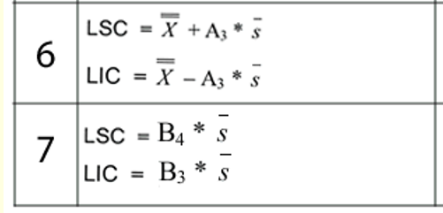
 |  |  |  |  |  |  |  |  |  |  |  |  | Grafico X
 |  |  |  |  |  |  |  |  |  |  |  |  | LSC | 33.54
 |  |  |  |  |  |  |  |  |  |  |  |  | LIC | 29.32
 |  |  |  |  |  |  |  |  |  |  |  |  | LC | 31.43

 |  |  |  |  |  |  |  |  |  |  |  |  | Gráfico S
 |  |  |  |  |  |  |  |  |  |  |  |  | LSC | 3.09
 |  |  |  |  |  |  |  |  |  |  |  |  | LIC | 0
 |  |  |  |  |  |  |  |  |  |  |  |  | LC | 1.48

